상품제안서
레빗 메탈카드 3.0 USB (16~128G) | 상품코드: S27068

 |  |  |  |  |  |  | 02-713-8555 | www.synergygift.co.kr
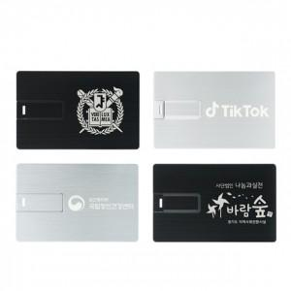

【상세/제작정보】 | <p><span style="font-size: 14pt;">※ USB TO C타입 젠더 추가 별도 문의 바랍니다.</span></p><p><span style="font-size: 14pt;">※ 색상 택하여 주시기 바랍니다.</span></p>

【인쇄/포장옵션】 | 레이저 / 포장지포장

【공급단가】 | 수량 | 50~ | 100~ | 300~ | 1,000~ | 5,000~
*VAT별도 | 16G | 9,650원 | 9,420원 | 9,040원 | 8,800원 | 8,570원
 | 32G | 11,700원 | 11,420원 | 10,950원 | 10,670원 | 10,390원
 | 64G | 15,900원 | 15,520원 | 14,890원 | 14,500원 | 14,120원
 | 128G | 27,270원 | 26,610원 | 25,520원 | 24,870원 | 24,210원

【상품 URL】 | https://www.synergygift.co.kr:443/src/goods_detail.php?gdno=27068

